Sheet1
slajd 64 | https://sollersconsulting.sharepoint.com/:p:/r/sites/Home/Areas/Insurance_Nordics/_layouts/15/Doc.aspx?sourcedoc=%7B23cc11d1-301e-41ed-a005-8a5549f4ad0f%7D&action=edit&uid=%7B23CC11D1-301E-41ED-A005-8A5549F4AD0F%7D&ListItemId=465&ListId=%7B73D2729B-85E5-401F-8C7E-7F349C957C0A%7D&odsp=1&env=prod
 | https://www.slideshare.net/OjasviJagtap/devops-architecture

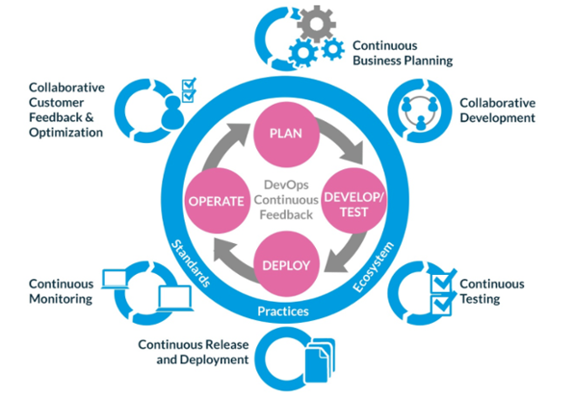
 |  |  | 1 | Sprawdzic czy robilismy jakikolwiek projekt, w którym przenosilismy np. Srodowiska testowe z 'on premise' na cloud.
 |  |  | 2 | Tworzenie backupu w cloudzie - np. Repozytorium kodu
 |  |  |  | operowanie pojęciami OPEX/CAPEX - i innymi związanymi z zarządzaniem przedsiębiorstwem.

 |  |  |  | WIKI strona kompetencji
 |  |  |  | GW, TIA competence
 |  |  |  | Strona GW - opis architektury
 |  |  |  | Szeroko zaakceptowany model ubezpieczyciela, który możemy traktować jako początkowy materiał do oferowania produktów devops
 |  |  |  | Zrozumienie pracy poszczególnych działów - szukanie powiązań między działami, żeby wspomóc te działy
 |  |  |  | Stworzenie generycznej prezentacji, którą można pokazać klientowi i która będzie edytowalna w zależności od potrzeb klienta

 |  |  |  | Kolejne kroki:
 |  |  |  | Szukać w zasobach kompetencji TIA GW. Architektura w kontekście devops
 |  |  |  | Pojęcia, którymi będzie się operowało podczas prezentacji

 | https://www.atlassian.com/devops
 | https://www.emc.com/infographics/accelerate-application-delivery-emc-devops.htm
 | https://www.netapp.com/us/solutions/devops/configuration-management.aspx
 | https://www.youtube.com/watch?v=zZoNRAp0eos
 |  | p
 |  | r
 |  | o
 |  | c
 |  | s

